填写要求

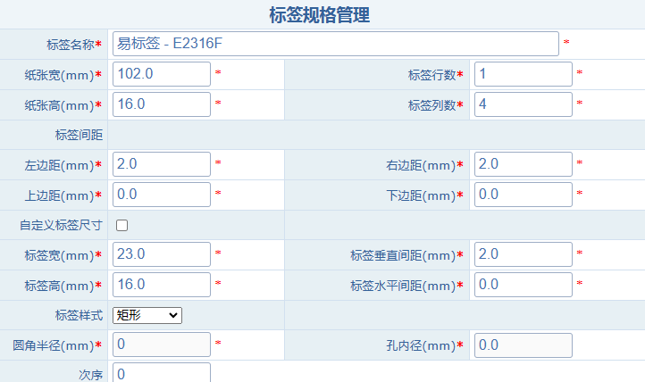

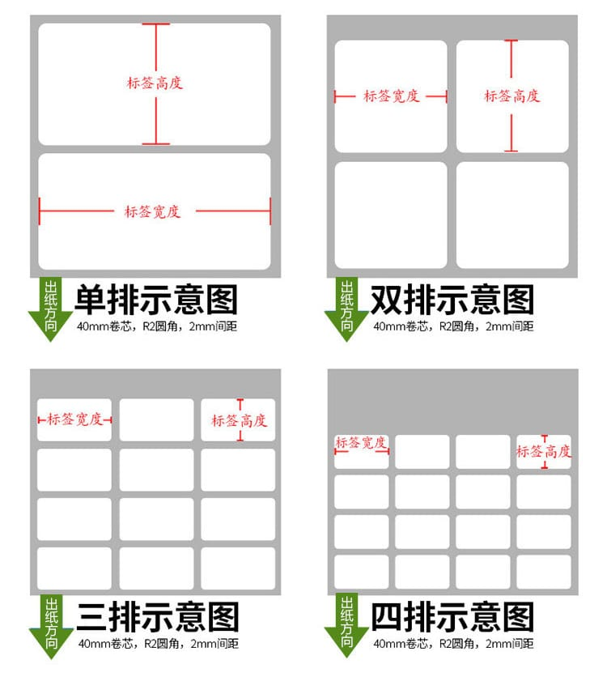

示例数据请删除
标签类型：只能填卷装、折叠和平张
标签样式：只能填矩形、圆角矩形和圆形
请根据实际情况填入标签规格数据，圆角半径和空内径为非必填项。

录入数据有疑问，请添加客服微信

